デバック
1 | 投稿を開いた時に、開く前の短い書き出しがそのまま 残っているので、ある程度同じ内容を繰り返している。 Khi chọn mở toàn bộ bài viết, đoạn text đầu lại bị lặp lại ở bên dưới. Hãy chỉnh sửa. | 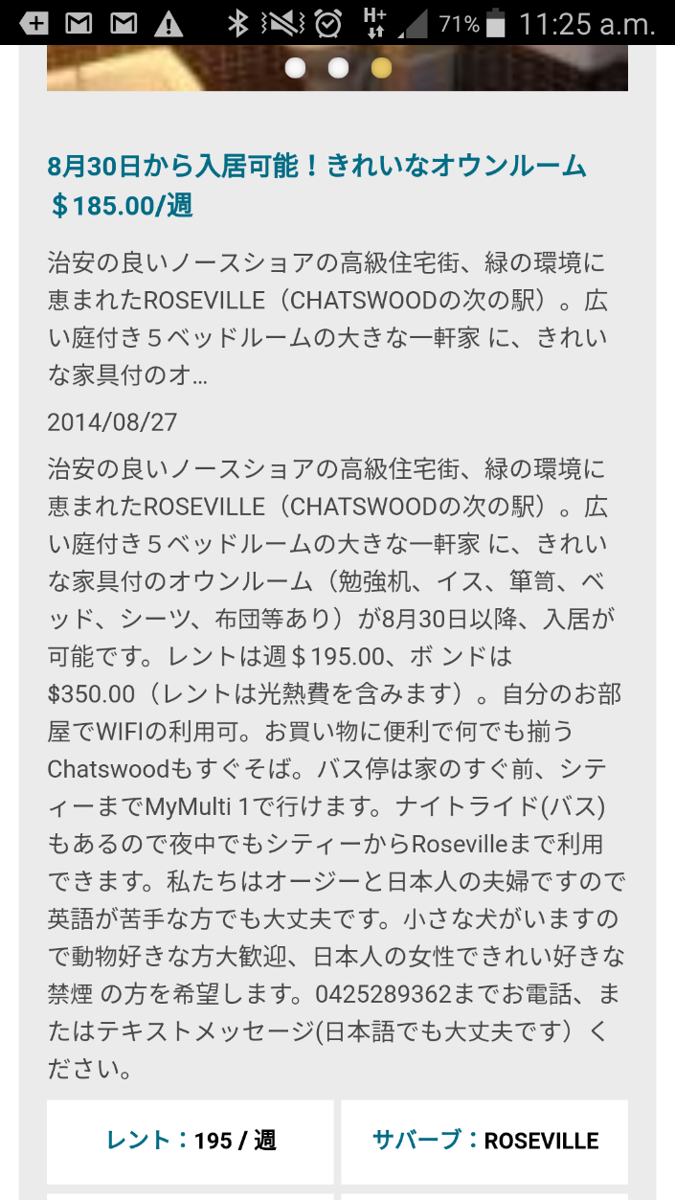

2 | 求人のカテゴリーを押した時に、 アイコンが住まいになっている。 Khi click vào category tuyển dụng nhân sự 求人 thì icon bị chuyển thành icon của mục tìm kiếm nhà ở 住まい. | 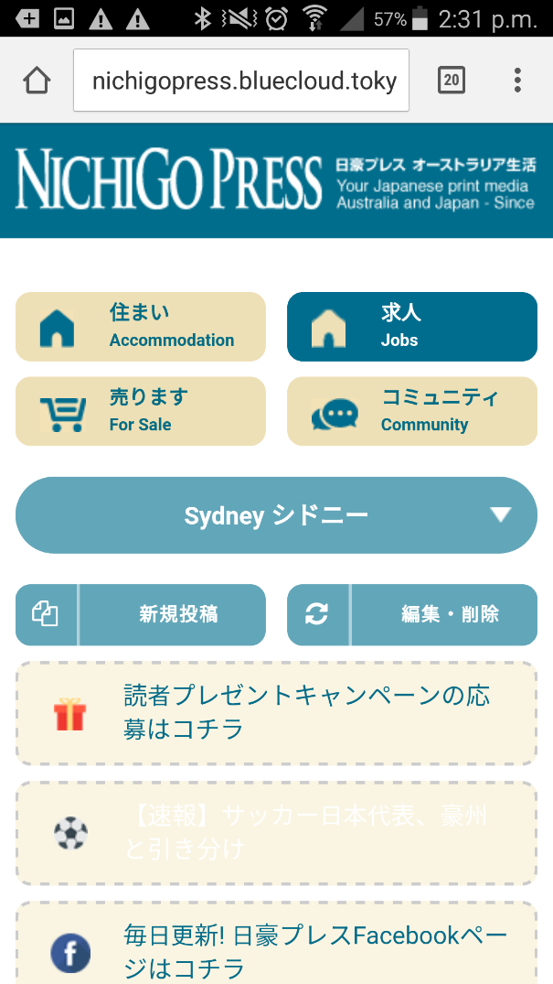

3 | 編集・削除ができないのでできるようにしたい （Emailを入力して検索しても反応なし） button 編集・削除 không thể sử dụng được, hãy kiểm tra chỉnh sửa (dù là tìm kiếm đăng nhập email cũng không thể sử dụng được) | 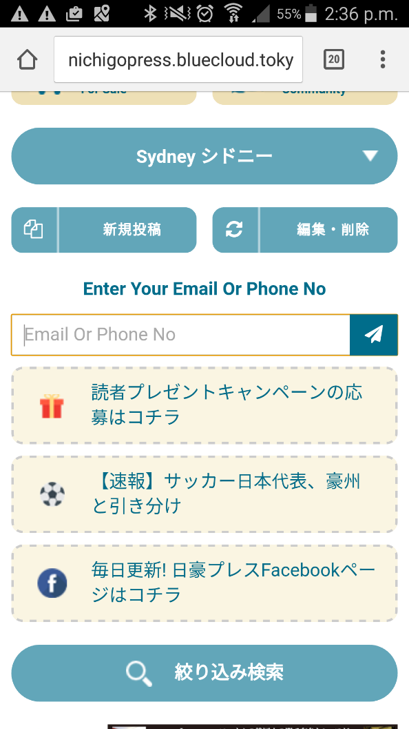

4 | 編集・削除する前の検索ボタンが紙飛行機なんですが、 虫眼鏡にしたい hiện tại, nút khoanh vùng đỏ là hình máy bay giấy. Hãy chuyển thành hình kính lúp. | 

5 | アリススプリングスだけ、以前のティンダー型に飛ぶ ở trang nichigopress.bluecloudvn.com thì có thể hiển thị bình thường. Nhưng nichigopress.bluecloud.tokyo thì đang xảy ra lỗi không hiển thị được. (http://nichigopress.bluecloud.tokyo/asp/accommo/) trang này không hiển thị được. Hãy kiểm tra và chỉnh sửa. | 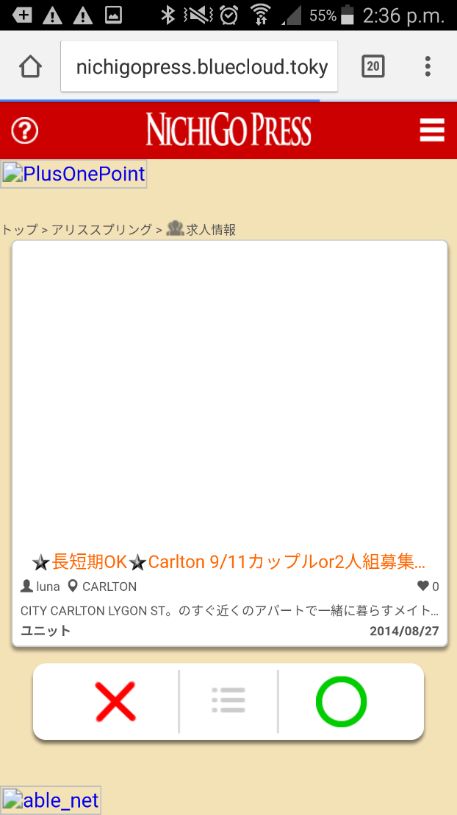

6 | 新規投稿へ行く前の 言語を選ぶ画面の中身が少しはみ出ている。 Một số chữ đã bị lấn ra ngoài khung, không thể nhìn thấy được. Hãy chỉnh sửa. | 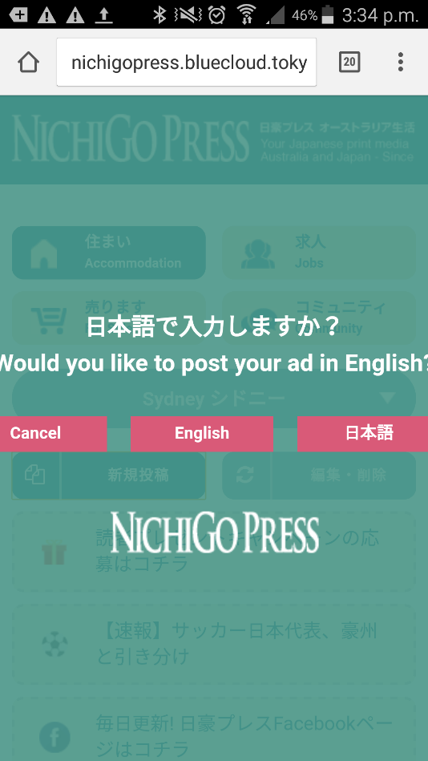

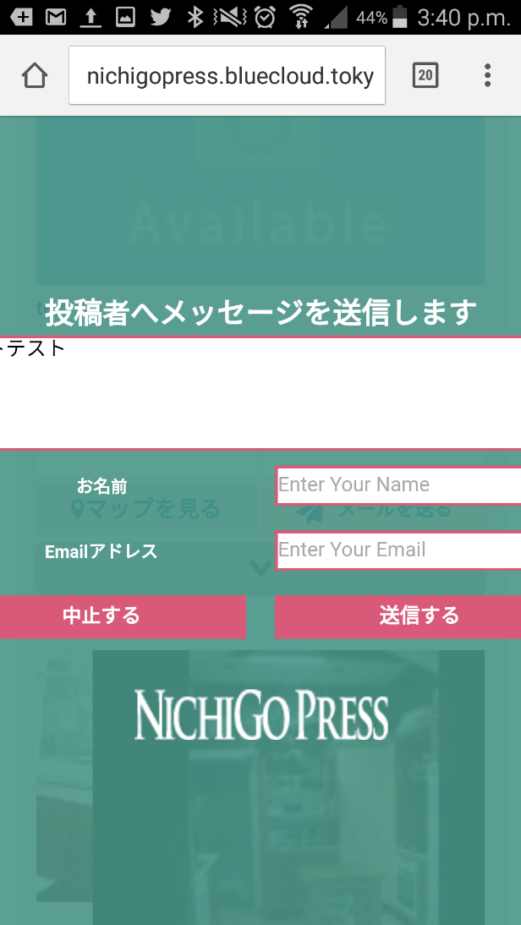
7 | 投稿者へメッセージを送りますの画面の中身もはみ出ている。 (テストテスト と入力したが隠れてしまっている) Phần ghi chú vào khu vực viết đoạn text đã bị ẩn, do lấn ra ngoài khung. Hãy chỉnh sửa.

8

